Oppgave 8
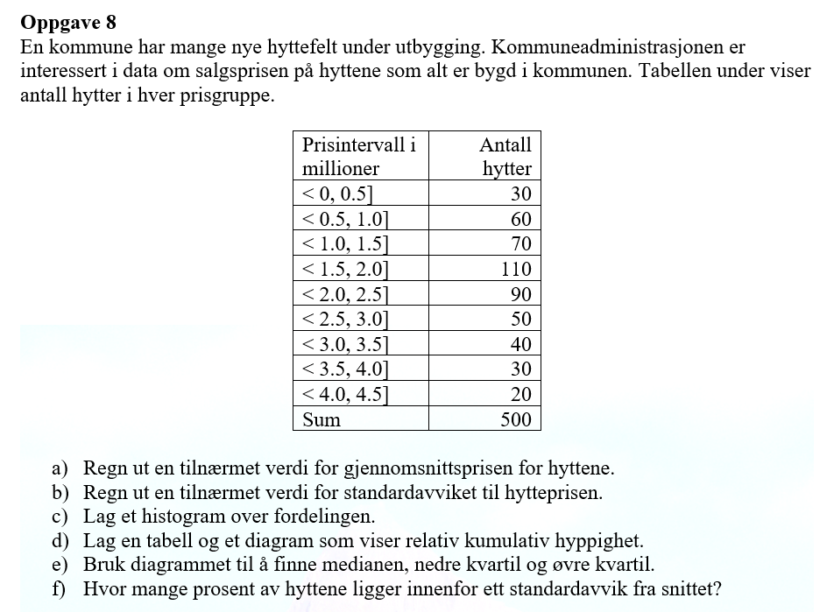
Prisintervall i millioner
nedre grense | ovre grense | Antall hytter (f) | midtpunkt x_m | x_m*f | f*(x_m-g)^2 | bredde | høyde
0 | 0.5 | 30 | 0.25 | 7.5 | 91.875 | 0.5 | 60
0.5 | 1 | 60 | 0.75 | 45 | 93.75 | 0.5 | 120
1 | 1.5 | 70 | 1.25 | 87.5 | 39.375 | 0.5 | 140
1.5 | 2 | 110 | 1.75 | 192.5 | 6.875 | 0.5 | 220
2 | 2.5 | 90 | 2.25 | 202.5 | 5.625 | 0.5 | 180
2.5 | 3 | 50 | 2.75 | 137.5 | 28.125 | 0.5 | 100
3 | 3.5 | 40 | 3.25 | 130 | 62.5 | 0.5 | 80
3.5 | 4 | 30 | 3.75 | 112.5 | 91.875 | 0.5 | 60
4 | 4.5 | 20 | 4.25 | 85 | 101.25 | 0.5 | 40
SUM |  | 500 |  | 1000 | 521.25

a) Tilnærmet verdi for gjennomsnittsprisen er |  |  | 2 | millioner

b) Tilnærmet verdi for standardavvik er |  |  | 1.02 | millioner

Fordeling mellom prisgruppene
 | Høyde
<0, 0.5] | 60
<0.5,1] | 120
<1, 1.5] | 140
<1.5,2] | 220
<2, 2.5] | 180
<2.5,3] | 100
<3, 3.5] | 80
<3.5, 4] | 60
<4, 4.5] | 40
c) |  |  |  |  |  |  |  | 0.5 | 0.06
Intervall | Høyde |  |  |  |  |  |  | 1 | 0.18
<0, 0.5] | 60 |  |  |  |  |  |  | 1.5 | 0.32
<0.5,1] | 120 |  |  |  |  |  |  | 2 | 0.54
<1, 1.5] | 140 |  |  |  |  |  |  | 2.5 | 0.72
<1.5,2] | 220 |  |  |  |  |  |  | 3 | 0.82
<2, 2.5] | 180 |  |  |  |  |  |  | 3.5 | 0.9
<2.5,3] | 100 |  |  |  |  |  |  | 4 | 0.96
<3, 3.5] | 80 |  |  |  |  |  |  | 4.5 | 1
<3.5, 4] | 60
<4, 4.5] | 40

Relativ kumulativ hyppighet
1 | 0.18
1.5 | 0.32
2 | 0.54
2.5 | 0.72
3 | 0.82
3.5 | 0.9
4 | 0.96
4.5 | 1
d)
Prisintervall i millioner
nedre grense | ovre grense | Antall hytter (f) | Relativ hyppighet | Rel.kum.hyp
0 | 0.5 | 30 | 0.06 | 0.06
0.5 | 1 | 60 | 0.12 | 0.18
1 | 1.5 | 70 | 0.14 | 0.32
1.5 | 2 | 110 | 0.22 | 0.54
2 | 2.5 | 90 | 0.18 | 0.72
2.5 | 3 | 50 | 0.1 | 0.82
3 | 3.5 | 40 | 0.08 | 0.9
3.5 | 4 | 30 | 0.06 | 0.96
4 | 4.5 | 20 | 0.04 | 1
SUM |  | 500

e) Medianen - 25% av alle observasjonene, nedre kvartil-25%, øvre kvartil-75%

Medianen er ca. 1,9 millioner
Nedre kvartil er ca. 1,3 millioner
Øvre kvartil er ca. 2,65 millioner

f) Vi skal finne hvor mange prosent av hyttene ligger i prisinntervallet[2-1, 2+1]=[1,3]
0,8-0,2=0,6 | Det betyr at ca.60% av hyttene ligger innenfor ett standardavvik fra snittet

